画面説明
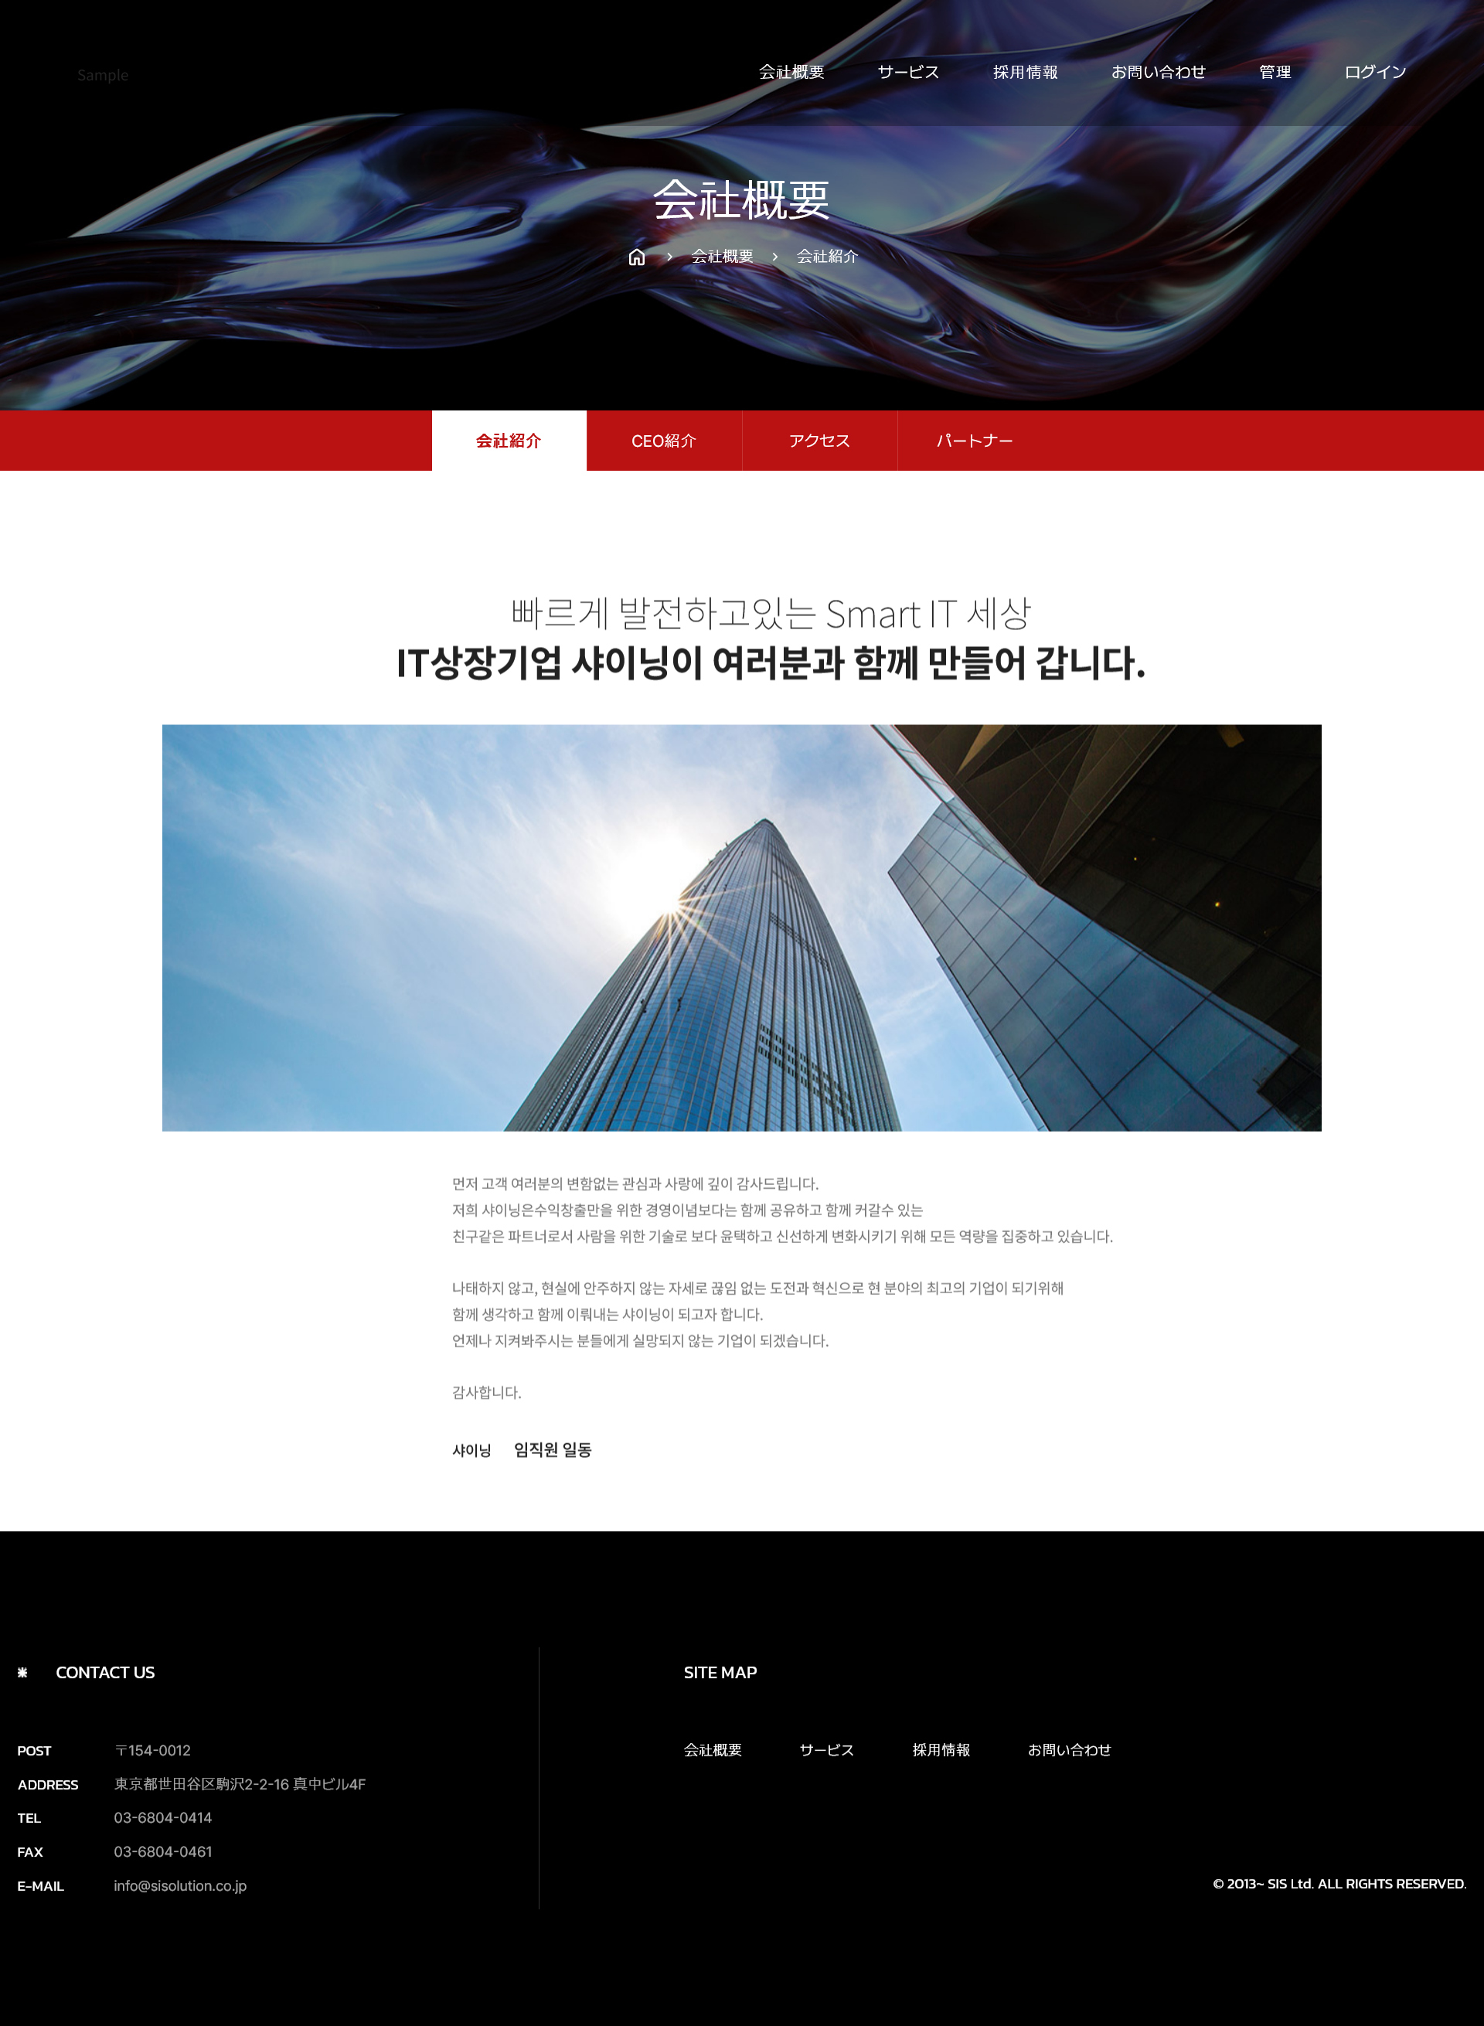
SC_000_共通画面.xlsx
SC_000_共通画面.xlsx
SC_002_会社概要_共通画面.xlsx
画面 | 画面紹介 | 操作
 | この画面は会社を紹介するページです。 会社がどのような会社なのか、会社が追求する方向、目標指向が書かれています。 会社を紹介するページなので、特別な機能は含まれていません。 会社紹介ページの文は管理者が修正できます。 | メイン画面を含め、 大メニュー、小メニューから 移動が可能です。
1
2
3
4

5
7
6
8

1
2

3

4

SC_000_共通画面.xlsx
26
35
27
36
37

